Cover
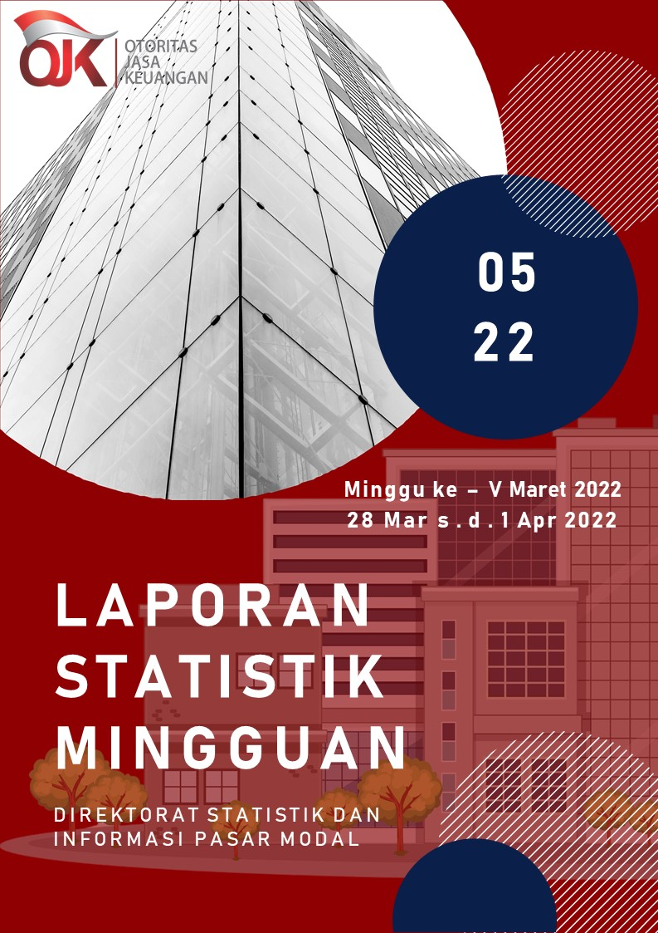

Summary
 |  |  | Statistik Pasar Modal 2022



DATA SUMMARY

 | 2021 | 2022
SAHAM
Indeks Harga Saham Gabungan | 6,581.48 | 7,078.76
Total Perusahaan Tercatat* | 766 | 778
Perusahaan new listing | 54 | 12
Perusahaan Delisted | 1 | -
Kapitalisasi Pasar Saham IHSG (Rp Triliun) | 8,252.41 | 8,906.41
Kapitalisasi Pasar (Miliar US$)** | 578.51 | 620.35
Volume Transaksi (MilIar Saham) | 5,096.45 | 1,411.65
Nilai Perdagangan (Rp Triliun) | 3,302.93 | 895.05
Frekuensi Transaksi (ribu kali) | 319,821.16 | 87,565.92
Jumlah Hari Bursa | 247 | 62
Rata-rata Perdagangan Harian***:
Volume (juta saham) | 22,544.14 | 24,200.61
Nilai (Rp Miliar) | 13,431.27 | 14,479.33
Frekuensi (ribu kali) | 1,317.47 | 1,442.24
OBLIGASI DAN SUKUK
Total Outstanding (Rp Triliun) | 4,955.98 | 5,279.81
Obligasi dan Sukuk Pemerintah | 4,521.98 | 4,825.65
Obligasi Korporasi, Sukuk, dan EBA | 434.00 | 454.16
Total Outstanding (USD Million) | 347.50 | 248.15
Obligasi dan Sukuk Pemerintah | 300.00 | 200.65
Obligasi Korporasi, Sukuk, dan EBA | 47.50 | 47.50
EMISI
Saham (Rp Triliun) | 258.94 | 21.44
IPO Saham | 61.66 | 16.93
PUT | 197.27 | 4.50
Obligasi dan Sukuk (Rp Triliun) | 910.98 | 251.74
Pemerintah
Obligasi dan Sukuk Pemerintah | 806.63 | 209.25
Korporasi
Obligasi Korporasi | 92.41 | 38.81
Sukuk Korporasi | 11.94 | 3.68
JUMLAH PENAWARAN UMUM
Jumlah IPO Saham | 53 | 14
Jumlah PUT | 45 | 7

* Tidak termasuk saham preferen dan saham seri B (3 saham)
** Kurs BI tanggal 1 April 2022 Rp 14,357.01
*** Semua papan dan pasar saham termasuk juga Right, Warrant, dan Reksa Dana KIK

 |  |  | Hal i

